ALO.1
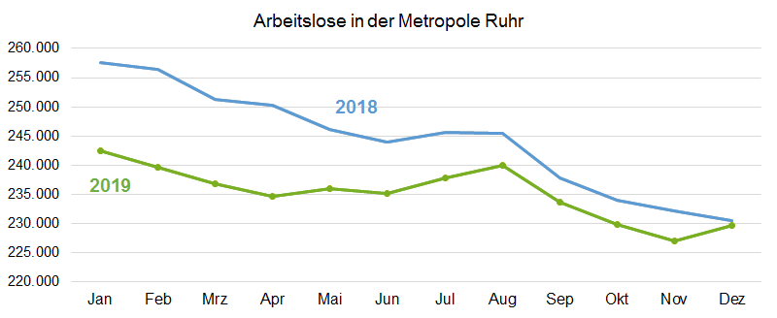
ALO.1 | Arbeitslose in der Metropole Ruhr
 | Überblick
 | Stand: 7.1.2020

 | Arbeitslosenquoten insgesamt |  |  | Arbeitslose | Veränderung gegenüber
 | Dec-19 | Nov-19 | Dec-18 | Dec-19 | Nov-19 |  | Dec-18
 | % | % | % | absolut | absolut | % | absolut | %

Metropole Ruhr | 8.5 | 8.5 | 8.6 | 229,622 | 2,554 | 1.1 | -794 | -0.3
NRW | 6.4 | 6.4 | 6.4 | 624,359 | 6,200 | 1.0 | 9,606 | 1.6
NRW ohne Metropole Ruhr | 5.6 | 5.6 | 5.5 | 394,737 | 3,646 | 0.9 | 10,400 | 2.7

Quelle: Bundesagentur für Arbeit
Bearbeitung: Regionalstatistik Ruhr.

